r1-osob
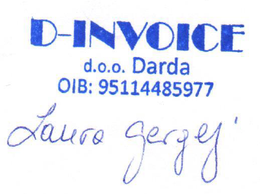
523
Temeljem članka 114-115. Zakona o radu (Narodne novine br. 93/14), |  |  |  |  | D-INVOICE D.O.O.
iz | SV.IVANA KRSTITELJA 15, DARDA |  | OIB: | 95114485977 |  | dalje u tekstu „poslodavac“, i
TIMEA BEJTEŠ |  | , OIB: | 86252978963 | , dalje u tekstu „radnik“ zaključuju ovaj:

Odluka o osobno uvjetovanom otkazu Ugovora o radu

Ugovor o radu na |  | NEODREĐENO |  | vrijeme zaključen između stranaka
2022-11-16 | prestaje vrijediti s danom |  | 2025-06-20 | . godine, | NA OSOBNI ZAHTJEV RADNIKA

Do dana prestanka ugovora o radu radnik ima pravo na plaću u visini određenog Ugovorom o radu.
Ugovorne strane suglasno utvrđuju da jedna prema drugoj nemaju nikakvih drugih potraživanja
koja bi proizlazila iz radnog odnosa zasnovanog Ugovorom o radu.
Ugovorne strane suglasno utvrđuju da je radnik stekao pravo na srazmjerni dio godišnjeg odmora
odmora za 2025 g u trajanju od |  |  | 5 | dana, koje će djelatnik iskoristiti u periodu od
16.06.2025 do 20.06.2025
Ovaj Sporazum sastavljen je u dva istovjetna primjerka od kojih svaka ugovorna strana zadržava
po jedan primjerak.

Obrazloženje:
Djelatnik otkazuje ugovor o radu iz osobnih razloga

Dostaviti:
1. Radniku
2. Računovodstvo
3. Arhiva

Radnik: |  |  |  |  | Poslodavac:

